Plan1
INÍCIO
A

DESLIGAR O FOGÃO
PEGAR A CHALEIRA

PEGAR O CUADOR

ABRIR A TORNEIRA
3

COLOCAR O PÓ
ÁGUA?
 | N
FECHAR A TORNEIRA
OK?
 |  |  | N
3
FIM
S
1
4
COLOCAR ÁGUA
PASSAR O CAFÉ

QUANT. ÁGUA
OK?
 | N |  |  | N
1
4

S

ABRIR A TORNEIRA
FECHAR A TORNEIRA

5

LAVAR O CUADOR
LIGAR O FOGÃO

OK?
 |  |  |  | N
5
GÁS?
DESLIGA O FOGÃO
 |  | N

FECHAR A TORNEIRA

2
FIM
ESQUENTAR ÁGUA
GUARDAR O CUADOR

FERVEU?
FIM
 |  | N
2

A

Plan1 (2)
INÍCIO
A

DESLIGAR O FOGÃO
PEGAR A CHALEIRA

PEGAR O CUADOR C=0

ABRIR A TORNEIRA
3
1111
COLOCAR CAFÉ NO COADOR C=C+1

ÁGUA?
 | N
FECHAR A TORNEIRA
C=3
 |  |  | N
3
FIM
S
1
4
COLOCAR ÁGUA
PASSAR O CAFÉ

QUANT. ÁGUA
OK?
 | N |  |  | N
1
4

S

ABRIR A TORNEIRA
FECHAR A TORNEIRA

5

LAVAR O CUADOR
LIGAR O FOGÃO

OK?
 |  |  |  | N
5
GÁS?
DESLIGA O FOGÃO
 |  | N

FECHAR A TORNEIRA

2
FIM
ESQUENTAR ÁGUA
GUARDAR O CUADOR

FERVEU?
FIM
 |  | N
2

A

Plan2
INÍCIO
A
3
5

Qt de Itens na Lista Original Lim=0
Dimensinar Vetores
K=K+1
C=C+1

1
K>Lim?
LE(K)=""?
C>Lim?
LE(Lim) LV(Lim) RE(Lim) RV(Lim)
Ler Item Lim=Lim+1
C=0
S=S+1
RE(S)=LE(K)RV(S)=LV(K)
 |  | N | N | S

K=0
5
Fim Da Lista?
2
LE(K)="": LV(K)=0
S=Lim?
3
K=K+1
LE(C)=""?
1
K=0
3
5
N
 |  | N |  | S
3

Ler Le(K): Lv(K)

Lim=Lim-1
MOSTRAR TABELA
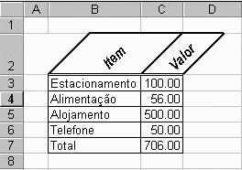
LV(K) > LV(C)?
K=Lim
2
5
 |  |  |  | N
 | N
A
FIM

S=0:K=0
K=C

3
5

Plan2 (2)
INÍCIO
A
3
5

Qt de Itens na Lista Original Lim=0
Dimensinar Vetores
K=K+1
C=C+1

W
1
K>Lim?
LE(K)=""?
Letra=""?
C>Lim?
LE(Lim) LV(Lim) RE(Lim) RV(Lim)
Ler Item Lim=Lim+1
C=0
S=S+1
RE(S)=LE(K)RV(S)=LV(K)
 |  |  |  | N | S
 |  | N | N

K=0
5
Fim Da Lista?
2
LE(K)="": LV(K)=0
S=Lim?
3
Letra= Produto
K=K+1
LE(C)=""?
1
K=0
N
 |  | N |  |  | S
5
K=0

Ler Le(K): Lv(K)
W
Letra=""
Lim=Lim-1
MOSTRAR TABELA
3
Letra=Produto
K=Lim
3
2
5
 |  |  |  |  | S
 | N
A
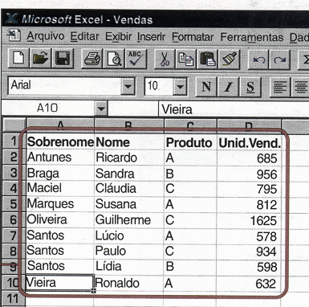
FIM

S=0:K=0
LV(K) > LV(C)?

5
Letra=""

3
K=C

5

